表格_1
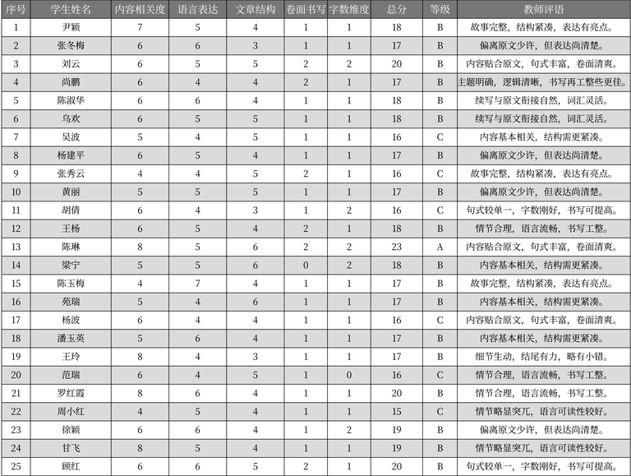
序号 | 学生姓名 | 内容相关度 | 语言表达 | 文章结构 | 卷面书写 | 字数维度 | 总分 | 等级 | 教师评语 | 表格名
1 | 尹颖 | 7 | 5 | 4 | 1 | 1 | 18 | B | 故事完整，结构紧凑，表达有亮点。 | 作文评分记录
2 | 张冬梅 | 6 | 6 | 3 | 1 | 1 | 17 | B | 偏离原文少许，但表达尚清楚。 | 作文评分记录
3 | 刘云 | 6 | 5 | 5 | 2 | 2 | 20 | B | 内容贴合原文，句式丰富，卷面清爽。 | 作文评分记录
4 | 尚鹏 | 6 | 4 | 4 | 2 | 1 | 17 | B | 主题明确，逻辑清晰，书写再工整些更佳。 | 作文评分记录
5 | 陈淑华 | 6 | 6 | 4 | 1 | 1 | 18 | B | 续写与原文衔接自然，词汇灵活。 | 作文评分记录
6 | 乌欢 | 6 | 5 | 5 | 1 | 1 | 18 | B | 续写与原文衔接自然，词汇灵活。 | 作文评分记录
7 | 吴波 | 5 | 4 | 5 | 1 | 1 | 16 | C | 内容基本相关，结构需更紧凑。 | 作文评分记录
8 | 杨建平 | 6 | 5 | 4 | 1 | 1 | 17 | B | 偏离原文少许，但表达尚清楚。 | 作文评分记录
9 | 张秀云 | 4 | 4 | 5 | 2 | 1 | 16 | C | 故事完整，结构紧凑，表达有亮点。 | 作文评分记录
10 | 黄丽 | 5 | 5 | 5 | 1 | 1 | 17 | B | 偏离原文少许，但表达尚清楚。 | 作文评分记录
11 | 胡倩 | 6 | 4 | 3 | 1 | 2 | 16 | C | 句式较单一，字数刚好，书写可提高。 | 作文评分记录
12 | 王杨 | 6 | 5 | 4 | 2 | 1 | 18 | B | 情节合理，语言流畅，书写工整。 | 作文评分记录
13 | 陈琳 | 8 | 5 | 6 | 2 | 2 | 23 | A | 内容贴合原文，句式丰富，卷面清爽。 | 作文评分记录
14 | 梁宁 | 5 | 5 | 6 | 0 | 2 | 18 | B | 内容基本相关，结构需更紧凑。 | 作文评分记录
15 | 陈玉梅 | 4 | 7 | 4 | 1 | 1 | 17 | B | 故事完整，结构紧凑，表达有亮点。 | 作文评分记录
16 | 苑瑞 | 5 | 4 | 6 | 1 | 1 | 17 | B | 内容基本相关，结构需更紧凑。 | 作文评分记录
17 | 杨波 | 6 | 4 | 4 | 1 | 1 | 16 | C | 内容贴合原文，句式丰富，卷面清爽。 | 作文评分记录
18 | 潘玉英 | 5 | 6 | 4 | 1 | 1 | 17 | B | 内容基本相关，结构需更紧凑。 | 作文评分记录
19 | 王玲 | 8 | 4 | 3 | 1 | 1 | 17 | B | 细节生动，结尾有力，略有小错。 | 作文评分记录
20 | 范瑞 | 6 | 4 | 5 | 1 | 0 | 16 | C | 情节合理，语言流畅，书写工整。 | 作文评分记录
21 | 罗红霞 | 8 | 6 | 4 | 1 | 1 | 20 | B | 情节合理，语言流畅，书写工整。 | 作文评分记录
22 | 周小红 | 4 | 5 | 4 | 1 | 1 | 15 | C | 情节略显突兀，语言可读性较好。 | 作文评分记录
23 | 徐颖 | 6 | 6 | 4 | 1 | 2 | 19 | B | 偏离原文少许，但表达尚清楚。 | 作文评分记录
24 | 甘飞 | 8 | 5 | 4 | 1 | 1 | 19 | B | 情节略显突兀，语言可读性较好。 | 作文评分记录
25 | 顾红 | 6 | 6 | 5 | 2 | 1 | 20 | B | 句式较单一，字数刚好，书写可提高。 | 作文评分记录

表格_2
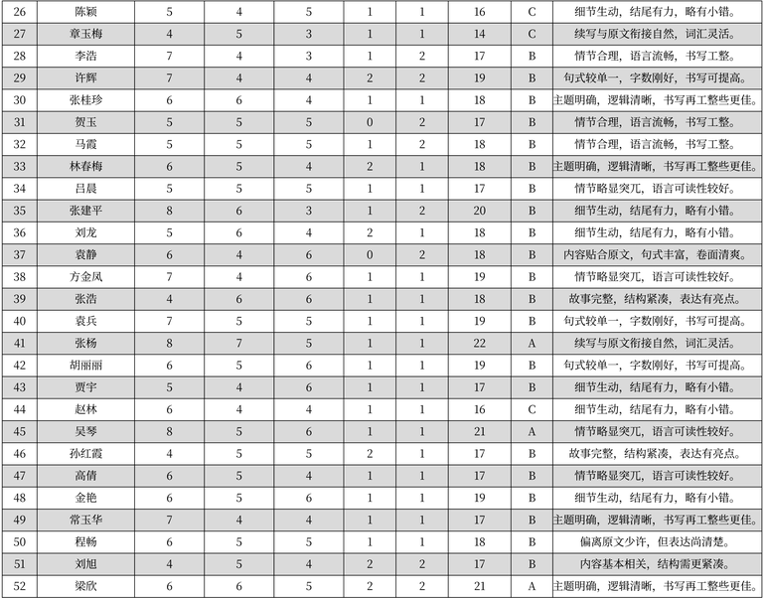
序号 | 姓名 | 评分1 | 评分2 | 评分3 | 评分4 | 评分5 | 总分 | 等级 | 评语 | 表格名
26 | 陈颖 | 5 | 4 | 5 | 1 | 1 | 16 | C | 细节生动,结尾有力,略有小错。 | 作文评分记录
27 | 章玉梅 | 4 | 5 | 3 | 1 | 1 | 14 | C | 续写与原文衔接自然,词汇灵活。 | 作文评分记录
28 | 李浩 | 7 | 4 | 3 | 1 | 2 | 17 | B | 情节合理,语言流畅,书写工整。 | 作文评分记录
29 | 许辉 | 7 | 4 | 4 | 2 | 2 | 19 | B | 句式较单一,字数刚好,书写可提高。 | 作文评分记录
30 | 张桂珍 | 6 | 6 | 4 | 1 | 1 | 18 | B | 主题明确,逻辑清晰,书写再工整些更佳。 | 作文评分记录
31 | 贺玉 | 5 | 5 | 5 | 0 | 2 | 17 | B | 情节合理,语言流畅,书写工整。 | 作文评分记录
32 | 马霞 | 5 | 5 | 5 | 1 | 2 | 18 | B | 情节合理,语言流畅,书写工整。 | 作文评分记录
33 | 林春梅 | 6 | 5 | 4 | 2 | 1 | 18 | B | 主题明确,逻辑清晰,书写再工整些更佳。 | 作文评分记录
34 | 吕晨 | 5 | 5 | 5 | 1 | 1 | 17 | B | 情节略显突兀,语言可读性较好。 | 作文评分记录
35 | 张建平 | 8 | 6 | 3 | 1 | 2 | 20 | B | 细节生动,结尾有力,略有小错。 | 作文评分记录
36 | 刘龙 | 5 | 6 | 4 | 2 | 1 | 18 | B | 细节生动,结尾有力,略有小错。 | 作文评分记录
37 | 袁静 | 6 | 4 | 6 | 0 | 2 | 18 | B | 内容贴合原文,句式丰富,卷面清爽。 | 作文评分记录
38 | 方金凤 | 7 | 4 | 6 | 1 | 1 | 19 | B | 情节略显突兀,语言可读性较好。 | 作文评分记录
39 | 张浩 | 4 | 6 | 6 | 1 | 1 | 18 | B | 故事完整,结构紧凑,表达有亮点。 | 作文评分记录
40 | 袁兵 | 7 | 5 | 5 | 1 | 1 | 19 | B | 句式较单一,字数刚好,书写可提高。 | 作文评分记录
41 | 张杨 | 8 | 7 | 5 | 1 | 1 | 22 | A | 续写与原文衔接自然,词汇灵活。 | 作文评分记录
42 | 胡丽丽 | 6 | 5 | 6 | 1 | 1 | 19 | B | 句式较单一,字数刚好,书写可提高。 | 作文评分记录
43 | 贾宇 | 5 | 4 | 6 | 1 | 1 | 17 | B | 细节生动,结尾有力,略有小错。 | 作文评分记录
44 | 赵林 | 6 | 4 | 4 | 1 | 1 | 16 | C | 细节生动,结尾有力,略有小错。 | 作文评分记录
45 | 吴琴 | 8 | 5 | 6 | 1 | 1 | 21 | A | 情节略显突兀,语言可读性较好。 | 作文评分记录
46 | 孙红霞 | 4 | 5 | 5 | 2 | 1 | 17 | B | 故事完整,结构紧凑,表达有亮点。 | 作文评分记录
47 | 高倩 | 6 | 5 | 4 | 1 | 1 | 17 | B | 情节略显突兀,语言可读性较好。 | 作文评分记录
48 | 金艳 | 6 | 5 | 6 | 1 | 1 | 19 | B | 细节生动,结尾有力,略有小错。 | 作文评分记录
49 | 常玉华 | 7 | 4 | 4 | 1 | 1 | 17 | B | 主题明确,逻辑清晰,书写再工整些更佳。 | 作文评分记录
50 | 程畅 | 6 | 5 | 5 | 1 | 1 | 18 | B | 偏离原文少许,但表达尚清楚。 | 作文评分记录
51 | 刘旭 | 4 | 5 | 4 | 2 | 2 | 17 | B | 内容基本相关,结构需更紧凑。 | 作文评分记录
52 | 梁欣 | 6 | 6 | 5 | 2 | 2 | 21 | A | 主题明确,逻辑清晰,书写再工整些更佳。 | 作文评分记录

表格_3
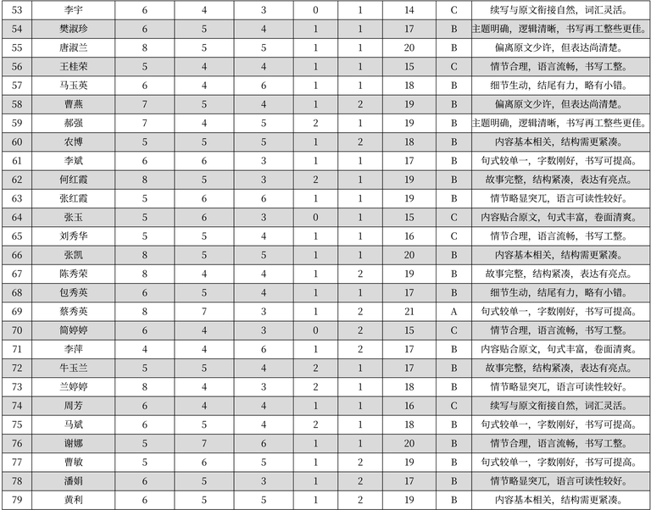
序号 | 姓名 | 列1 | 列2 | 列3 | 列4 | 列5 | 列6 | 等级 | 评语 | 表格名
53 | 李宇 | 6 | 4 | 3 | 0 | 1 | 14 | C | 续写与原文衔接自然，词汇灵活。 | 作文评分记录
54 | 樊淑珍 | 6 | 5 | 4 | 1 | 1 | 17 | B | 主题明确，逻辑清晰，书写再工整些更佳。 | 作文评分记录
55 | 唐淑兰 | 8 | 5 | 5 | 1 | 1 | 20 | B | 偏离原文少许，但表达尚清楚。 | 作文评分记录
56 | 王桂荣 | 5 | 4 | 4 | 1 | 1 | 15 | C | 情节合理，语言流畅，书写工整。 | 作文评分记录
57 | 马玉英 | 6 | 4 | 6 | 1 | 1 | 18 | B | 细节生动，结尾有力，略有小错。 | 作文评分记录
58 | 曹燕 | 7 | 5 | 4 | 1 | 2 | 19 | B | 偏离原文少许，但表达尚清楚。 | 作文评分记录
59 | 郝强 | 7 | 4 | 5 | 2 | 1 | 19 | B | 主题明确，逻辑清晰，书写再工整些更佳。 | 作文评分记录
60 | 农博 | 5 | 5 | 5 | 1 | 2 | 18 | B | 内容基本相关，结构需更紧凑。 | 作文评分记录
61 | 李斌 | 6 | 6 | 3 | 1 | 1 | 17 | B | 句式较单一，字数刚好，书写可提高。 | 作文评分记录
62 | 何红霞 | 8 | 5 | 3 | 2 | 1 | 19 | B | 故事完整，结构紧凑，表达有亮点。 | 作文评分记录
63 | 张红霞 | 5 | 6 | 6 | 1 | 1 | 19 | B | 情节略显突兀，语言可读性较好。 | 作文评分记录
64 | 张玉 | 5 | 6 | 3 | 0 | 1 | 15 | C | 内容贴合原文，句式丰富，卷面清爽。 | 作文评分记录
65 | 刘秀华 | 5 | 5 | 4 | 1 | 1 | 16 | C | 情节合理，语言流畅，书写工整。 | 作文评分记录
66 | 张凯 | 8 | 5 | 5 | 1 | 1 | 20 | B | 内容基本相关，结构需更紧凑。 | 作文评分记录
67 | 陈秀荣 | 8 | 4 | 4 | 1 | 2 | 19 | B | 故事完整，结构紧凑，表达有亮点。 | 作文评分记录
68 | 包秀英 | 6 | 5 | 4 | 1 | 1 | 17 | B | 细节生动，结尾有力，略有小错。 | 作文评分记录
69 | 蔡秀英 | 8 | 7 | 3 | 1 | 2 | 21 | A | 句式较单一，字数刚好，书写可提高。 | 作文评分记录
70 | 简婷婷 | 6 | 4 | 3 | 0 | 2 | 15 | C | 情节合理，语言流畅，书写工整。 | 作文评分记录
71 | 李萍 | 4 | 4 | 6 | 1 | 2 | 17 | B | 内容贴合原文，句式丰富，卷面清爽。 | 作文评分记录
72 | 牛玉兰 | 5 | 5 | 4 | 2 | 1 | 17 | B | 故事完整，结构紧凑，表达有亮点。 | 作文评分记录
73 | 兰婷婷 | 8 | 4 | 3 | 2 | 1 | 18 | B | 情节略显突兀，语言可读性较好。 | 作文评分记录
74 | 周芳 | 6 | 4 | 4 | 1 | 1 | 16 | C | 续写与原文衔接自然，词汇灵活。 | 作文评分记录
75 | 马斌 | 6 | 5 | 4 | 2 | 1 | 18 | B | 句式较单一，字数刚好，书写可提高。 | 作文评分记录
76 | 谢娜 | 5 | 7 | 6 | 1 | 1 | 20 | B | 情节合理，语言流畅，书写工整。 | 作文评分记录
77 | 曹敏 | 5 | 6 | 5 | 1 | 2 | 19 | B | 句式较单一，字数刚好，书写可提高。 | 作文评分记录
78 | 潘娟 | 6 | 5 | 3 | 1 | 2 | 17 | B | 情节略显突兀，语言可读性较好。 | 作文评分记录
79 | 黄利 | 6 | 5 | 5 | 1 | 2 | 19 | B | 内容基本相关，结构需更紧凑。 | 作文评分记录

表格_4
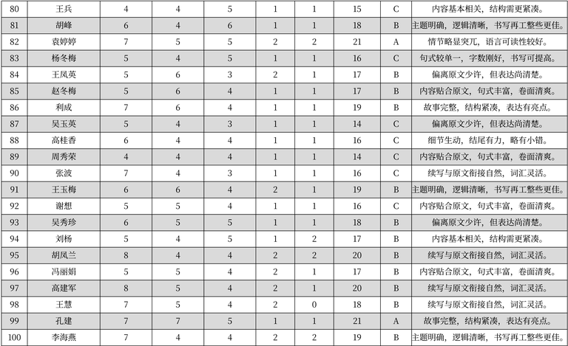
序号 | 姓名 | 数据1 | 数据2 | 数据3 | 数据4 | 数据5 | 数据6 | 等级 | 评语 | 表格名
80 | 王兵 | 4 | 4 | 5 | 1 | 1 | 15 | C | 内容基本相关，结构需更紧凑。 | 作文评分记录
81 | 胡峰 | 6 | 4 | 6 | 1 | 1 | 18 | B | 主题明确，逻辑清晰，书写再工整些更佳。 | 作文评分记录
82 | 袁婷婷 | 7 | 5 | 5 | 2 | 2 | 21 | A | 情节略显突兀，语言可读性较好。 | 作文评分记录
83 | 杨冬梅 | 5 | 4 | 5 | 1 | 1 | 16 | C | 句式较单一，字数刚好，书写可提高。 | 作文评分记录
84 | 王凤英 | 5 | 6 | 3 | 2 | 1 | 17 | B | 偏离原文少许，但表达尚清楚。 | 作文评分记录
85 | 赵冬梅 | 5 | 6 | 4 | 1 | 1 | 17 | B | 内容贴合原文，句式丰富，卷面清爽。 | 作文评分记录
86 | 利成 | 7 | 6 | 4 | 1 | 1 | 19 | B | 故事完整，结构紧凑，表达有亮点。 | 作文评分记录
87 | 吴玉英 | 5 | 4 | 3 | 1 | 1 | 14 | C | 偏离原文少许，但表达尚清楚。 | 作文评分记录
88 | 高桂香 | 6 | 4 | 4 | 1 | 1 | 16 | C | 细节生动，结尾有力，略有小错。 | 作文评分记录
89 | 周秀荣 | 4 | 4 | 4 | 1 | 1 | 14 | C | 内容贴合原文，句式丰富，卷面清爽。 | 作文评分记录
90 | 张波 | 7 | 4 | 3 | 1 | 1 | 16 | C | 续写与原文衔接自然，词汇灵活。 | 作文评分记录
91 | 王玉梅 | 6 | 6 | 4 | 2 | 1 | 19 | B | 主题明确，逻辑清晰，书写再工整些更佳。 | 作文评分记录
92 | 谢想 | 5 | 5 | 4 | 1 | 1 | 16 | C | 内容贴合原文，句式丰富，卷面清爽。 | 作文评分记录
93 | 吴秀珍 | 6 | 5 | 5 | 1 | 1 | 18 | B | 偏离原文少许，但表达尚清楚。 | 作文评分记录
94 | 刘杨 | 5 | 4 | 5 | 1 | 2 | 17 | B | 内容基本相关，结构需更紧凑。 | 作文评分记录
95 | 胡凤兰 | 8 | 4 | 4 | 2 | 2 | 20 | B | 续写与原文衔接自然，词汇灵活。 | 作文评分记录
96 | 冯丽娟 | 5 | 5 | 4 | 2 | 1 | 17 | B | 内容贴合原文，句式丰富，卷面清爽。 | 作文评分记录
97 | 高建军 | 8 | 5 | 4 | 2 | 1 | 20 | B | 续写与原文衔接自然，词汇灵活。 | 作文评分记录
98 | 王慧 | 7 | 5 | 4 | 2 | 0 | 18 | B | 续写与原文衔接自然，词汇灵活。 | 作文评分记录
99 | 孔建 | 7 | 7 | 5 | 1 | 1 | 21 | A | 故事完整，结构紧凑，表达有亮点。 | 作文评分记录
100 | 李海燕 | 7 | 4 | 4 | 2 | 2 | 19 | B | 主题明确，逻辑清晰，书写再工整些更佳。 | 作文评分记录

